상품제안서
주문제작 떡메모지 A4 (210*297mm/100매) | 상품코드: S27588

 |  |  |  |  |  |  | 02-713-8555 | www.synergygift.co.kr
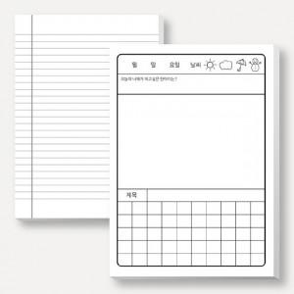

【상세/제작정보】 | 로고인쇄 및 포장비 옵셋 1도인쇄로 수정 부탁드립니다. (첨부파일 참조)

【인쇄/포장옵션】 | 검정1도 / OPP(비닐)

【공급단가】 | 수량 | 100~ | 500~ | 1,000~ | 3,000~ | 5,000~
*VAT별도 | 단가 | 3,590원 | 2,760원 | 2,550원 | 2,300원 | 2,210원

【상품 URL】 | https://www.synergygift.co.kr:443/src/goods_detail.php?gdno=27588

